SHIRTS
 | CAMICIA M/L | CAMICIA M/L
Immagini | Articolo | Descrizione | 39 | 40 | 41 | 42 | 43 | 44 | 45 | Totale | WLS | RTL | MADE IN | COMPOSITION
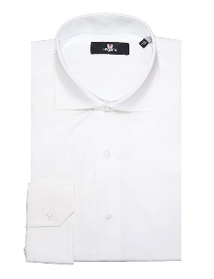 | UNG384 200001 | CAMICIA COLLO 384 - WHITE | 35 | 76 | 114 | 112 | 75 | 35 | 37 | 484 | 48.00 € | 115.00 € | TN | 97%CO 3%EA
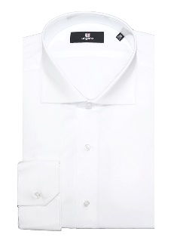 | UNG384 200101 | CAMICIA COLLO 384 - WHITE | 10 | 15 | 56 | 55 | 43 | 10 | 11 | 200 | 48.00 € | 115.00 € | TN | 100%CO
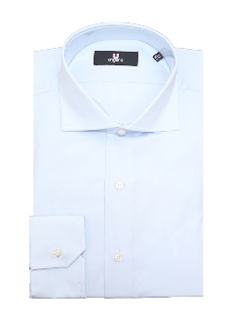 | UNG384 200181 | CAMICIA COLLO 384 - SKY BLUE | 17 | 35 | 51 | 50 | 35 | 17 | 16 | 221 | 48.00 € | 115.00 € | TN | 100%CO
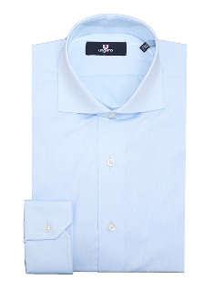 | UNG384 201881 | CAMICIA COLLO 384 - SKY BLUE |  |  | 24 | 24 | 24 |  |  | 72 | 48.00 € | 115.00 € | TN | 100%CO
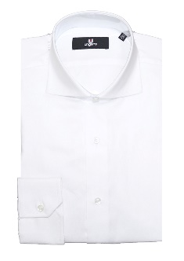 | UNG384 202201 | CAMICIA COLLO 384 - WHITE | 15 | 27 | 47 | 47 | 31 | 15 | 16 | 198 | 48.00 € | 115.00 € | TN | 100%CO
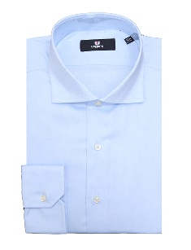 | UNG384 202281 | CAMICIA COLLO 384 - SKY BLUE | 5 | 14 | 25 | 27 | 17 | 9 | 9 | 106 | 48.00 € | 115.00 € | TN | 100%CO
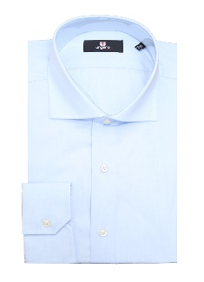 | UNG384 203781 | CAMICIA COLLO 384 - SKY BLUE | 11 | 29 | 44 | 42 | 28 | 14 | 12 | 180 | 48.00 € | 115.00 € | TN | 100%CO
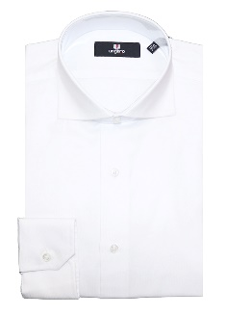 | UNG384 204001 | CAMICIA COLLO 384 - WHITE | 40 | 107 | 142 | 64 | 77 | 39 | 39 | 508 | 48.00 € | 115.00 € | TN | 100%CO
 | UNG384 204101 | CAMICIA COLLO 384 - WHITE | 48 | 90 | 173 | 184 | 126 | 52 | 52 | 725 | 48.00 € | 115.00 € | TN | 100%CO
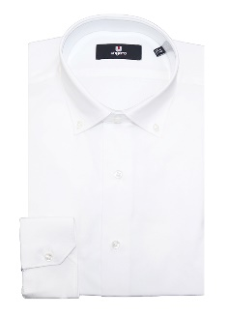 | UNG396 200001 | CAMICIA COLLO 396 - WHITE | 19 | 39 | 59 | 58 | 38 | 18 | 20 | 251 | 48.00 € | 115.00 € | TN | 97%CO 3%EA
 | UNG396 200101 | CAMICIA COLLO 396 - WHITE | 20 | 39 | 60 | 62 | 38 | 21 | 20 | 260 | 48.00 € | 115.00 € | TN | 100%CO
 |  | Totale CAMICIA M/L |  |  |  |  |  |  |  | 3205

